TUN_0001_C01_TEAM LINK
 |  |  | RFI SURVEY SHEET |  | OUTDOOR |  |  |  |  |  | RFI SURVEY SHEET |  | INDOOR

Projet | ORANGE | DATE: 16 - 05 - 2024
Nom du Site | TUN_0001_C01 |  |  |  | type du site
code | TUN_0001_C01 |  |  |  | Nodal | Agg | Ter

N° | ITEM |  | COMMENTAIRE |  |  |  |  | ITEM |  | COMMENTAIRE
 | pylône | 45 | PYLONE |  |  |  |  | SHELTER |  | ok

 | N° FH | SUPPORT | SUPPORT BRACON |  | COMMENTAIRE |  |  | chemin de câble |  | ok

 | N° 01 |  |  |  |  |  |  | rack espace |  | nok

 | N° 02 | OK | NA |  | support existant

 | N° 03 |  |  |  |  |  |  | DC |  | OK

 | N° 04 |  |  |  |  |  |  | DISJONCTEUR |  | Nbr DISJ |  | capacity Disj (A) |  | commentaire

 | N° 05

 | N° 06 |  |  |  |  |  |  | AC |  | OK

 | N° 07 |  |  |  |  |  |  | GND |  | OK

 | N° 08 |  |  |  |  |  |  | CLIM |  | NA

 | N° 09 |  |  |  |  |  |  | GENERATEUR |  | NAV

 | N° 10
 |  |  |  |  |  |  |  |  |  | Req :
 | N° 11

 | N° 12 |  |  |  |  |  |  |  |  | support ok
 |  |  |  |  |  |  |  |  |  | - Câble IF :51m (1+0)
 | Baratte de terre | Position | Baratte de terre | Position | Trémie | NA |  |  |  | - Mise à la terre ODU: 10 m (1+0)
 |  |  |  |  |  |  |  |  |  | - Clampes: 33 unités
 | N° 01 |  | N° 02 |  | chemin de câble V | OK |  |  |  | - Site électrifié
 |  |  |  |  |  |  |  |  |  | - Mise à la terre IDU: 1.5 m
 | N° 03 |  | N° 04 |  |  |  |  |  |  | - Câble LAN: 10 m
 |  |  |  |  | chemin de câble H | OK |  |  |  | - Câble DCN: 1.2 m
 | N° 05 |  | N° 06 |  |  |  |  |  |  | - Câble énergie: 1m
 |  |  |  |  |  |  |  |  |  | Kits de masse 3 pcs
 | ÉCHELLE

 | GARDIEN

 | ACCES/CLEF

 |  |  |  |  |  |  |  |  | représentent NEC |  | NABIL MAMLOUK

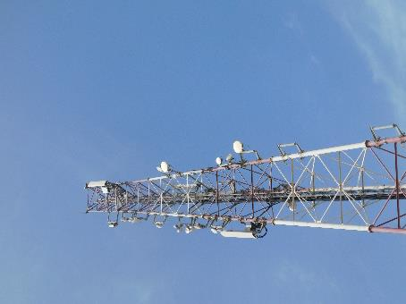
Position antenne
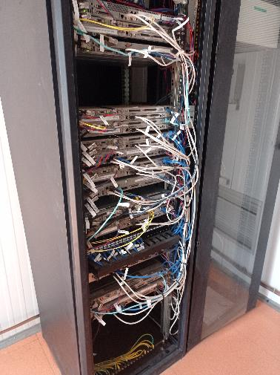
Position IDU

 |  |  | RFI SURVEY SHEET |  | OUTDOOR |  |  |  |  |  | RFI SURVEY SHEET |  | INDOOR

Projet | ORANGE | DATE: 16- 05 - 2024
Nom du Site | TEAM LINK |  |  |  | type du site
code | TEAM LINK |  |  |  | Nodal | Agg | Ter

N° | ITEM |  | COMMENTAIRE |  |  |  |  | ITEM |  | COMMENTAIRE
 | pylône | 2 m | Mât 2 M |  |  |  |  | SHELTER |  | NOK

 | N° FH | SUPPORT | SUPPORT BRACON |  | COMMENTAIRE |  |  | chemin de câble |  | NOK

 | N° 01 | NOK | NOK |  | Mât installé |  |  | rack espace |  | OK

 | N° 02

 | N° 03 |  |  |  |  |  |  | DC |  | NOK

 | N° 04 |  |  |  |  |  |  | DISJONCTEUR |  | Nbr DISJ |  | capacity Disj (A) |  | commentaire

 | N° 05

 | N° 06 |  |  |  |  |  |  | AC |  | OK

 | N° 07 |  |  |  |  |  |  | GND |  | NOK

 | N° 08 |  |  |  |  |  |  | CLIM |  | NAV

 | N° 09 |  |  |  |  |  |  | GENERATEUR |  | NAV

 | N° 10
 |  |  |  |  |  |  |  |  | Req :
 | N° 11 |  |  |  |  |  |  |  | - Support d'antenne: OK , Mât installé
 |  |  |  |  |  |  |  |  | - Site électrifié
 | N° 12 |  |  |  |  |  |  |  | - Câble IF : 20 m (1+0) Out door 10m + In door 10m
 |  |  |  |  |  |  |  |  | - Mise à la terre ODU:
 | Baratte de terre | Position | Baratte de terre | Position | Trémie | OK |  |  | - Câble énergie IDU: 2 m
 |  |  |  |  |  |  |  |  | - Câble AC : NA
 | N° 01 | NOK | N° 02 | NOK | chemin de câble V | NOK |  |  | - Câble LAN: 1,2 m
 |  |  |  |  |  |  |  |  | Rack non installé
 | N° 03 | NOK | N° 04 |  |  |  |  |  | Emplacement du rack peut etre changer
 |  |  |  |  | chemin de câble H | NOK
 | N° 05 |  | N° 06

 | ÉCHELLE

 | GARDIEN

 | ACCES/CLEF

 |  |  |  |  |  |  |  |  | représentent NEC |  | NABIL MAMLOUK

Chemin cable IF

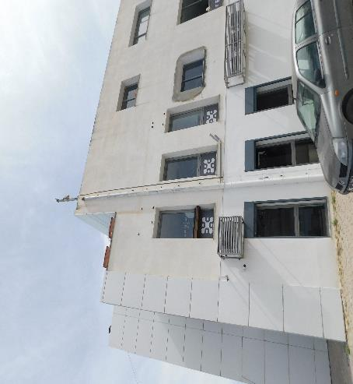
mat existe
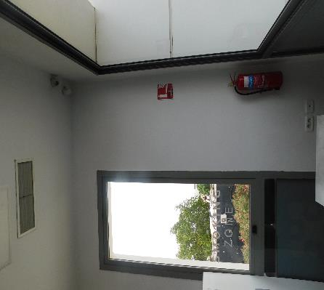
chemin IF

chemin IF

entré IF

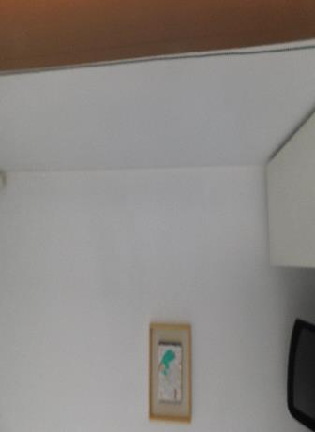
emplacement IDU+ rack

